Cadastro de alimentos pelo nutr
Projeto: | Salus Well' - Diario alimentar
Grupo | 3
Analista: | Pedro Leite e Eduardo Rego
Data : | 2023-05-09
Versão: | 00.00.001

Caso de Teste: | Testar funcionalidade de cadastro de alimentos

Pré-Requisitos:
Clonar o projeto web
Instalar o nodes modules com npm i
Logar no site como nutricionista
Fazer um cadastro de alimentos

Obs: Esse é um fluxo muito importante para nós, tanto que apenas os profissionais nutricionista podem fazer esse tipo de cadastro, pois os alimentos e informações cadastradas aqui poderam ser visto por todos.
Id do TC | Cenário | Script de Teste/Interação com sistema | Massa de Teste | Esperado / Valor esperado | Print Screen da Tela Esperada | Status – Desenvolvimento | Status – Qualidade | PrintScreen Evidência
ID1 | Nutricionista não ira cadastrar um alimento preenchendo todos os campos. | Entrar na home do site, clicar em logar e entrar com uma conta de nutricionista, ir na area de alimentos e clicar em cadastrar alimento, preenchendo os campos corretamente. | Todos os dados foram informados | É retornado o que o alimento foi cadastrado com sucesso. | 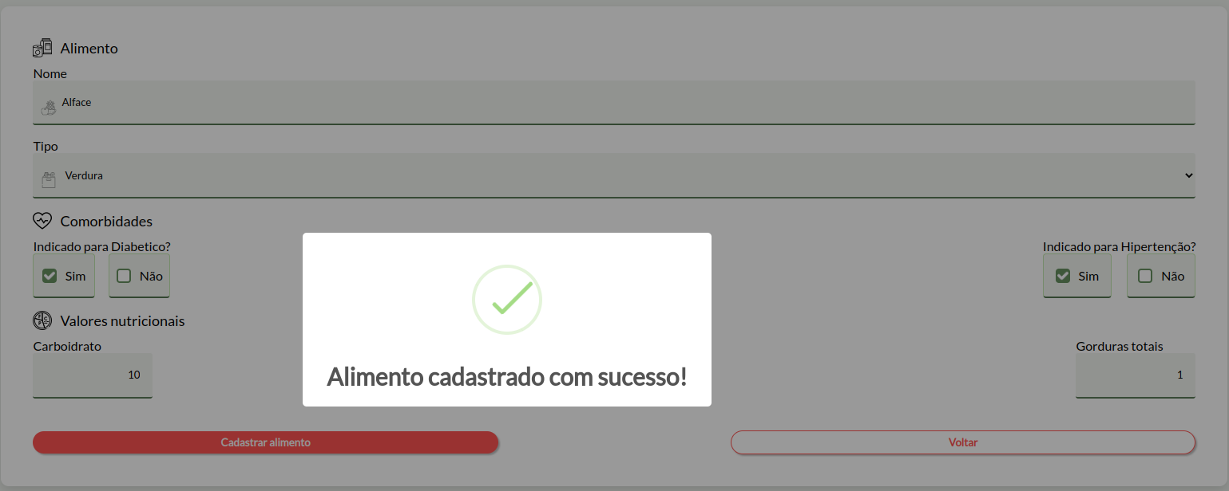 | OK | Está dentro do esperado, informando que o alimento foi cadastrado com sucesso e redirecionando para a tela de alimentos.
Id2 | Nutricionista não irá inserir nem um dado ao cadastrar um alimento | Entrar na home do site, clicar em logar e entrar com uma conta de nutricionista, ir na area de alimentos e clicar em cadastrar alimento, mas não preencher nem um campo. | Nem um dado foi informado | É retornado ao usuário: O campo que ele precisa preencher | 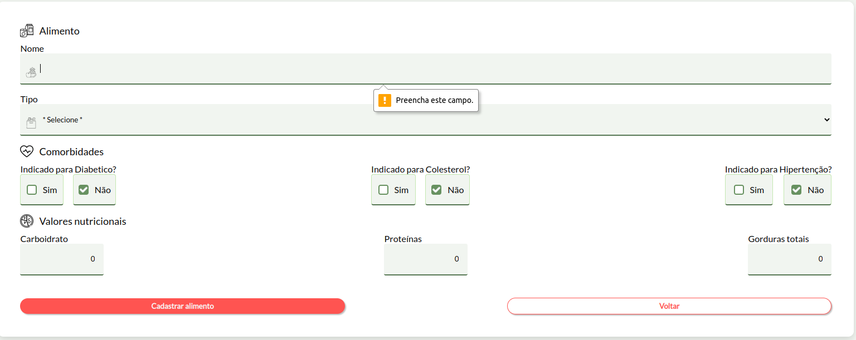 | OK | Está dentro do esperado, informando o usuário o que fazer.
Id3 | Nutricionista irá tentar cadastrar um novo alimento apenas digitanto o nome. | Entrar na home do site, clicar em logar e entrar com uma conta de nutricionista, ir na area de alimentos e clicar em cadastrar alimento, mas preencher apenas o campo de nome do alimento. | Nome: Batata. O resto dos campos não foram preenchidos. | É retornado ao usuário: O campo que ele precisa preencher | 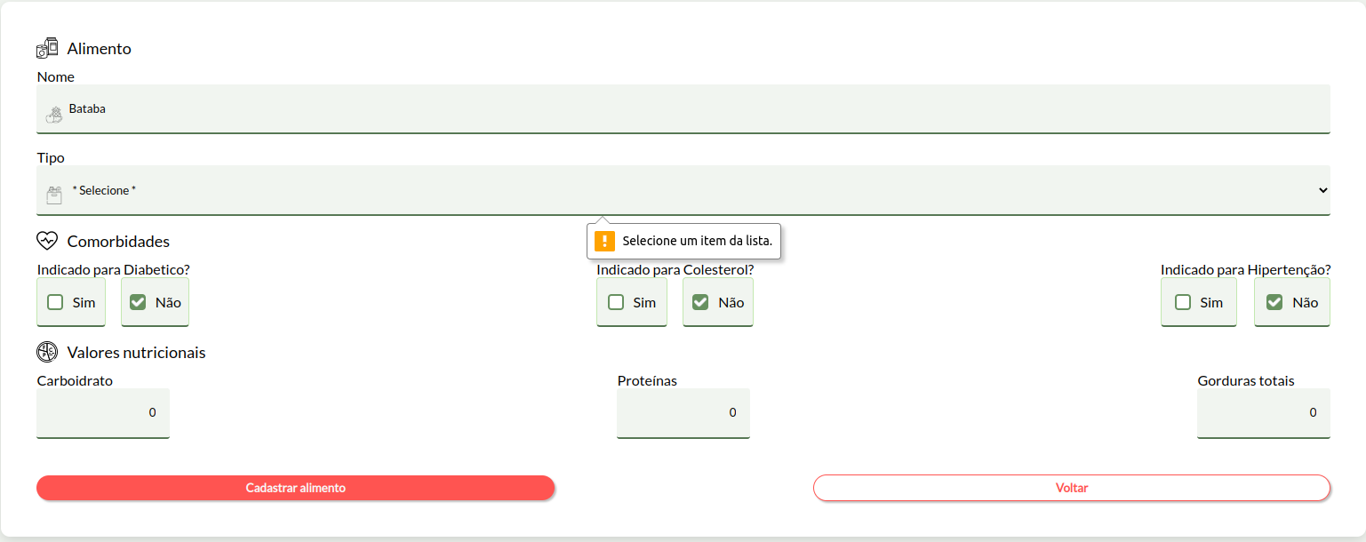 | OK | Está dentro do esperado, informando o usuário o que fazer.
Id4 | Nutricionista irá tentar cadastrar um novo alimento apenas digitanto o nome e tipo do alimento. | Entrar na home do site, clicar em logar e entrar com uma conta de nutricionista, ir na area de alimentos e clicar em cadastrar alimento, mas preencher apenas os campos de nome do alimento e tipo. | Nome: Batata. Tipo: Verdura O resto dos campos não foram preenchidos. | É retornado ao usuário: O campo que ele precisa preencher | 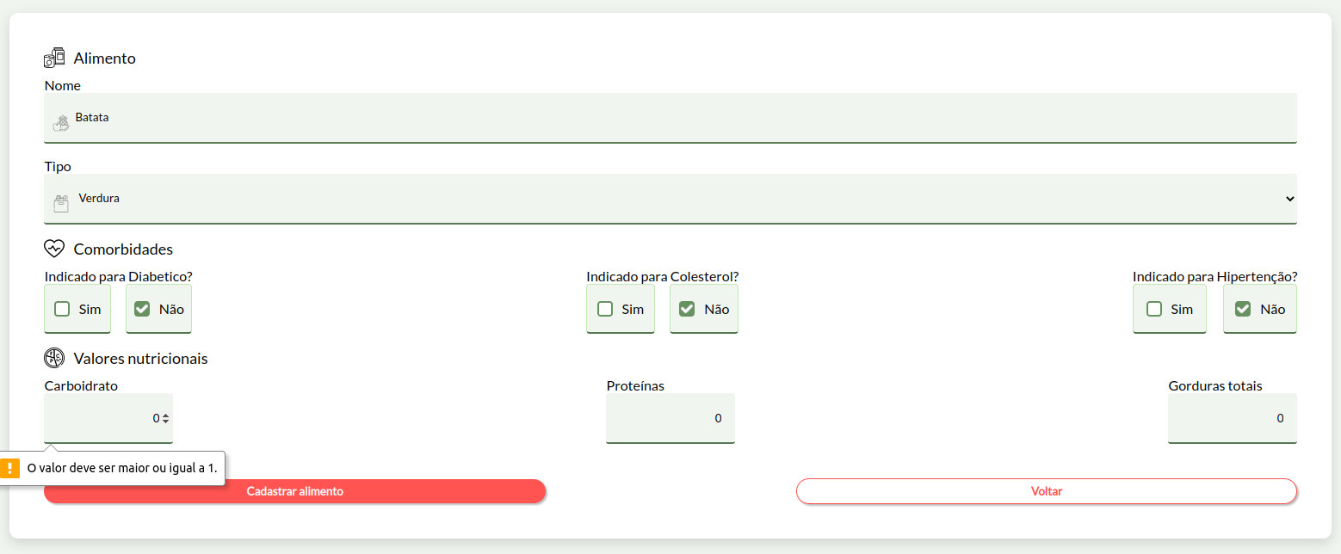 | OK | Está dentro do esperado, informando o usuário o que fazer.
Id5 | Nutricionista irá tentar cadastrar um novo alimento apenas digitanto o nome, tipo do alimento e um dos três (carboidrato, proteina ou gordura) com um valor =< 0). | Entrar na home do site, clicar em logar e entrar com uma conta de nutricionista, ir na area de alimentos e clicar em cadastrar alimento, mas preencher apenas os campos de nome do alimento e tipo e 0 em carboidrato, proteina ou gordura . | Nome: Batata. Tipo: Verdura. Proteina vai ficar em 0. | Que o valor deve ser superior a 0 | 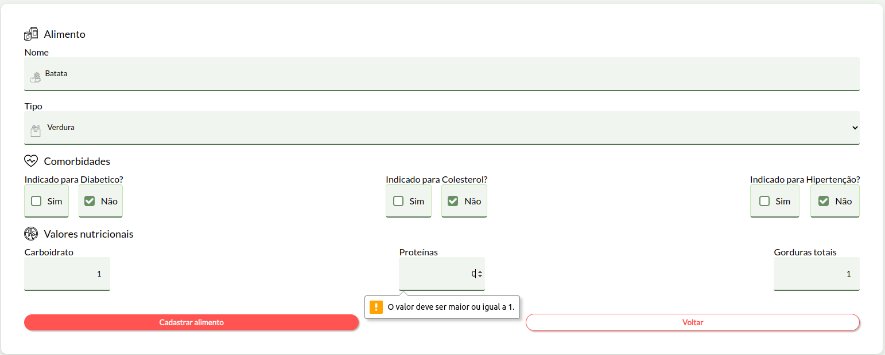 | OK | Está dentro do esperado, informando o usuário que a senha dele atende as configurações minimas de seguraça.
Obs-2: As comorbidades já vem com o Não como não indicado para todas as comorbidades, porque fomos indicados pela nutricionista a fazer isso, porque se por ventura a nutricionista esquecer de marcar a comorbidade e ou marcar errado o padrão vem como não para o paciente não consumir.

Tester: | Pedro Leite e Leonardo
Data de homologação: | 2023-05-15

Criação de diario alimentar
Projeto: | Salus Well' - Diario alimentar
Grupo | 3
Analista: | Pedro Leite e Eduardo Rego
Data : | 2023-05-09
Versão: | 00.00.001

Caso de Teste: | Testar funcionalidade de criação de diario alimentar

Pré-Requisitos:
Clonar o projeto web
Instalar o nodes modules com npm i
Logar no site como nutricionista
Fazer um diario alimentar

Id do TC | Cenário | Script de Teste/Interação com sistema | Massa de Teste | Esperado / Valor esperado | Print Screen da Tela Esperada | Status – Desenvolvimento | Status – Qualidade | PrintScreen Evidência
Id1 | Nutricionista cadastra o novo diario alimentar corretamente. | Entrar na home do site, clicar em logar e entrar com uma conta de nutricionista, ir na area de criar rotina, escolho ao menos um alimento e clico em criar rotina alimentar. | Informado todos os dados corretamente. | Informar ao usuário que o diario alimentar foi cadastrado com sucesso. | 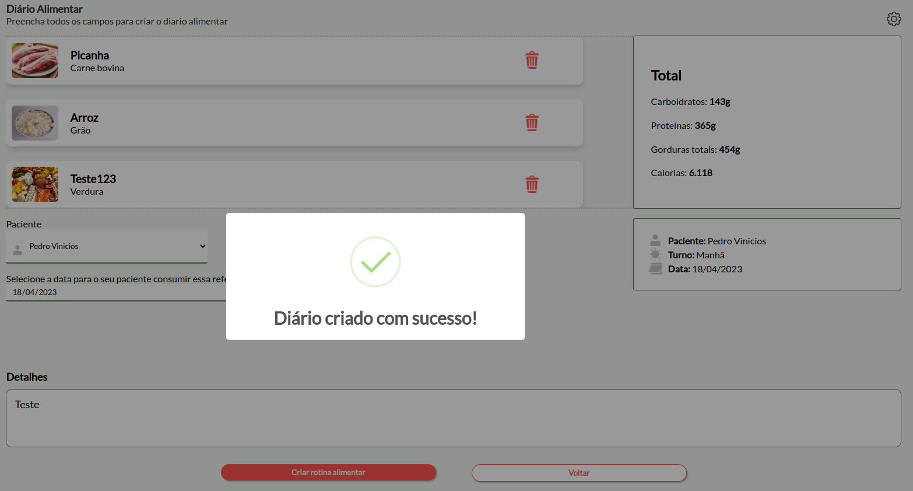 | OK | Está dentro do esperado, informando que o diario alimentar foi cadastrado com sucesso e redirecionando para a tela de inicial de diario alimentar.
Id2 | Nutricionista cadastra o novo diario alimentar sem nem um dado. | Entrar na home do site, clicar em logar e entrar com uma conta de nutricionista, ir na area de criar rotina, escolho ao menos um alimento e clico em criar rotina alimentar. | Sem informar nem um dado ao criar uma diario alimentar. | Informar ao usuário que é preciso preencher os campos obrigatorios. | 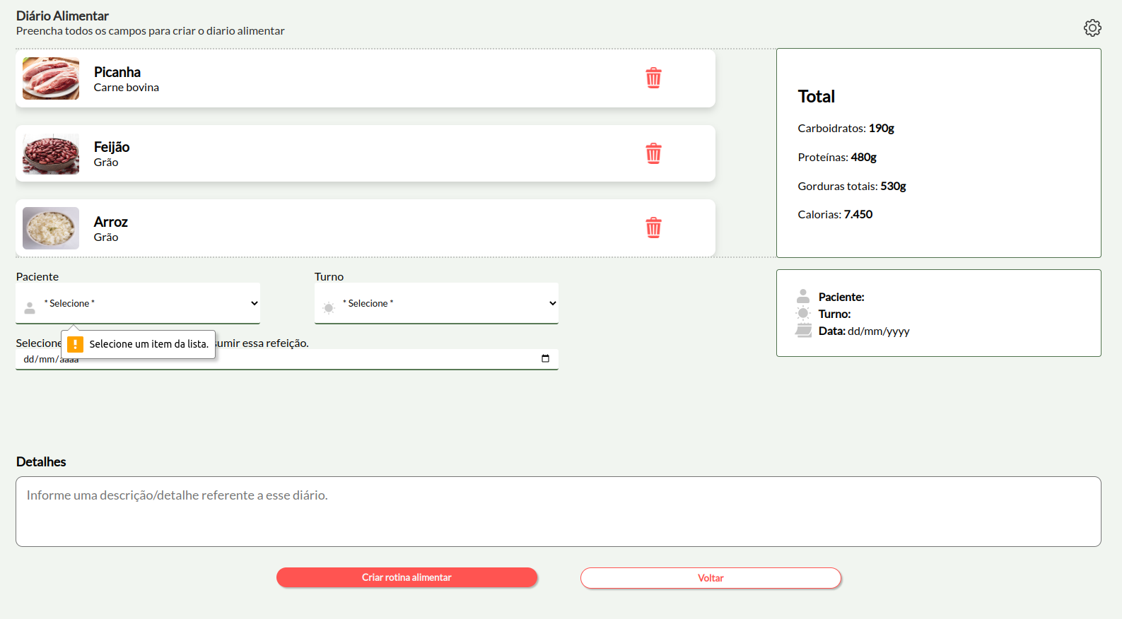 | OK | Está dentro do esperado, informando os campos que devem ser preenchidos.
Id3 | Nutricionista cadastra o novo diario alimentar apenas preenchendo o nome. | Entrar na home do site, clicar em logar e entrar com uma conta de nutricionista, ir na area de criar rotina, escolho ao menos um alimento e clico em criar rotina alimentar. | Informando apenas o nome do paciente. | Informar ao usuário que é preciso preencher os campos obrigatorios. | 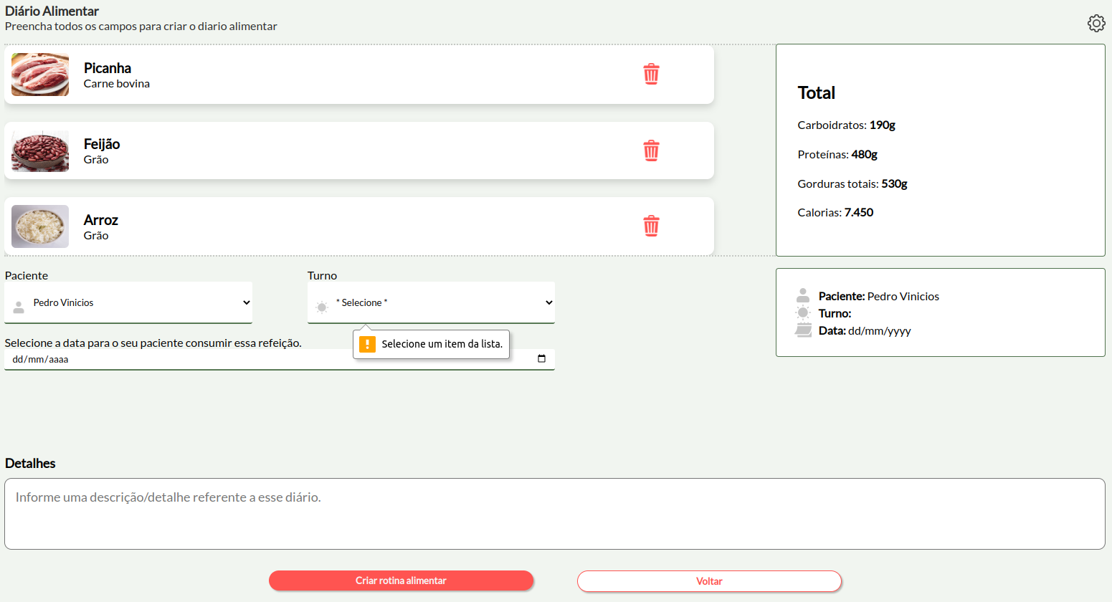 | OK | Está dentro do esperado, informando os campos que devem ser preenchidos.
Id4 | Nutricionista cadastra o novo diario alimentar apenas preenchendo o nome e turno. | Entrar na home do site, clicar em logar e entrar com uma conta de nutricionista, ir na area de criar rotina, escolho ao menos um alimento e clico em criar rotina alimentar. | Nome do aciente e turno. | É retornado tudo ver e com um sinal de certo ao lado da caracteristica. |  | OK | Está dentro do esperado, informando os campos que devem ser preenchidos.

Tester: | Pedro Leite e Leonardo
Data de homologação: | 2023-05-15

